Рус
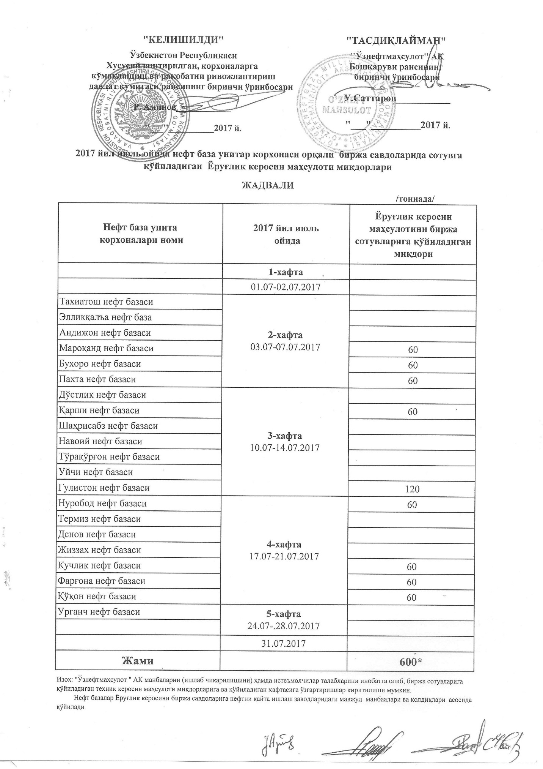
ГРАФИК выставления на биржевые торги унитарными нефтебазами осветительного керасина в июле 2017 года
 |  | /тонна/
Наименование нефтебазы | в июль 2017 г. | Объем выставления осветительного керасина
 | 1-неделя 01.07-02.07.2017

Тахиатош нефт базаси | 2-неделя 03.07-07.07.2017
Эллиққалъа нефт базаси
Андижон нефт базаси
Мароқанд нефт базаси |  | 60
Бухоро нефт базаси |  | 60
Пахта нефт базаси |  | 60
Дўстлик нефт базаси | 3-неделя 10.07-14.07.2017
Қарши нефт базаси |  | 60
Шаҳрисабз нефт базаси
Навоий нефт базаси
Тўрақўрғон нефт базаси
Уйчи нефт базаси
Гулистон нефт базаси |  | 120
Нуробод нефт базаси | 4-неделя 17.07-21.07.2017 | 60
Термиз нефт базаси
Денов нефт базаси
Жиззах нефт базаси
Кучлик нефт базаси |  | 60
Фарғона нефт базаси |  | 60
Қўқон нефт базаси |  | 60
Урганч нефт базаси | 5-неделя 24.07-28.07.2017

 | 2017-07-31
ВСЕГО |  | 600

